공사완료 보고서
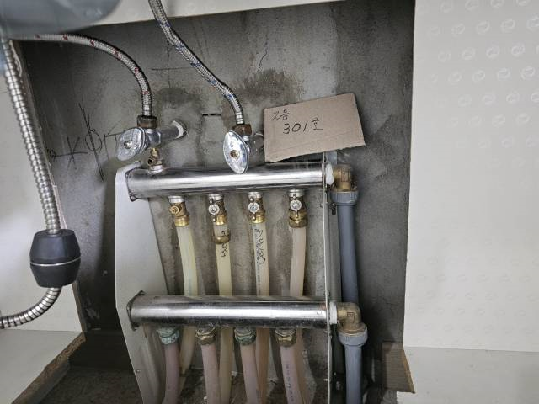
공사완료 보고서
업 체 명 | ㈜수안이엔지 |  | 공사일자 | 2025.12.12
공 사 명 | 기숙사 및 사택 긴급보수 작업(기계)-1차 |  | 제출일자 | 2025.12.12
작업사진 (전) |  | 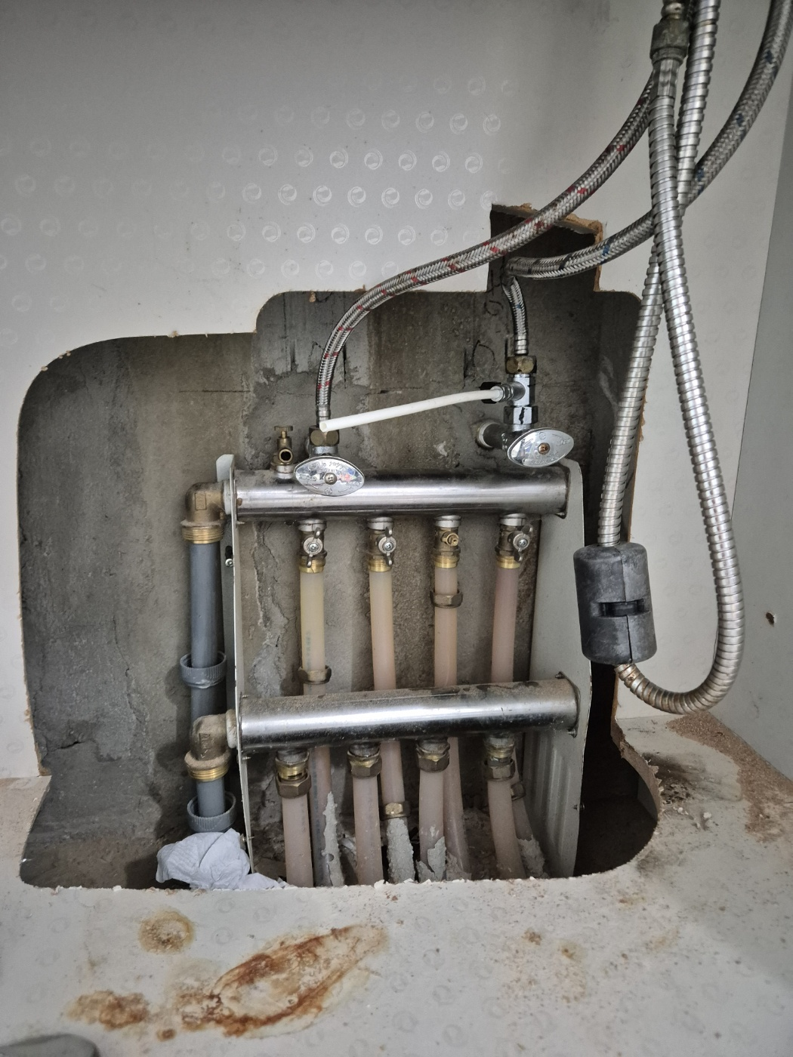 |  | 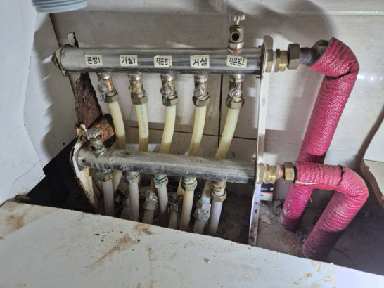

내 용 | 난방분배기 철거 전 | 난방분배기 철거 전 |  | 난방분배기 철거 전
작업사진 (중) | 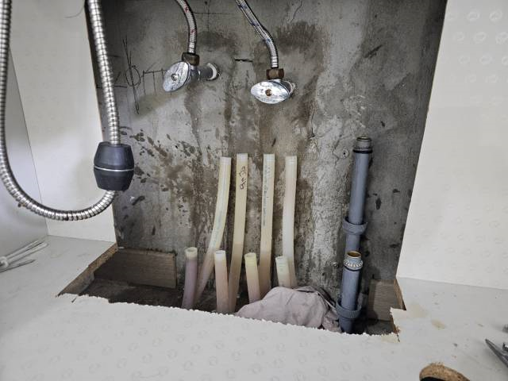 | 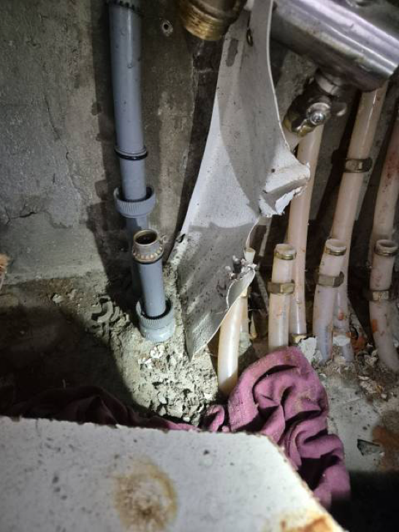 |  | 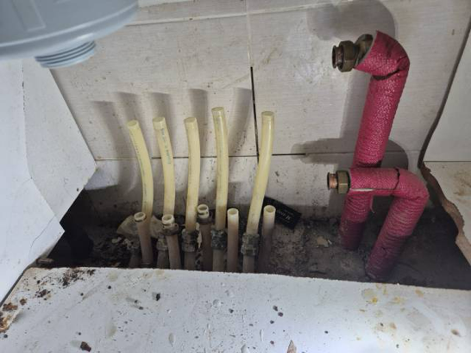

내 용 | 기존 난방분배기 철거 | 기존 난방분배기 철거 |  | 기존 난방분배기 철거
작업사진 (후) | 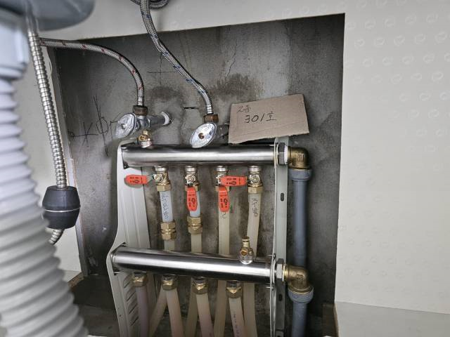 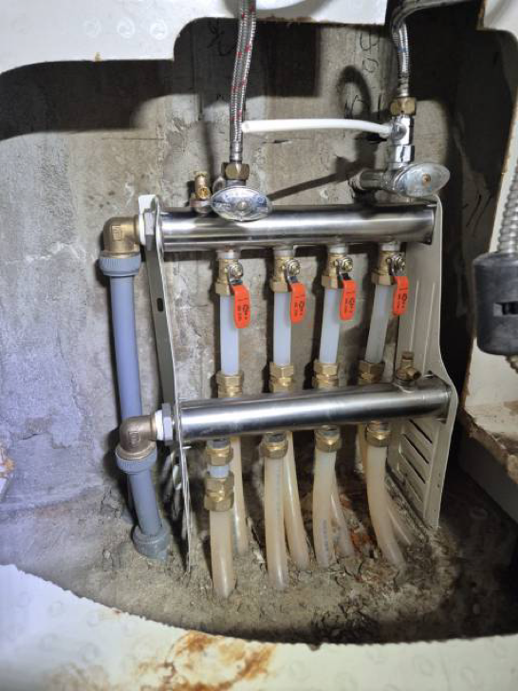 |  |  | 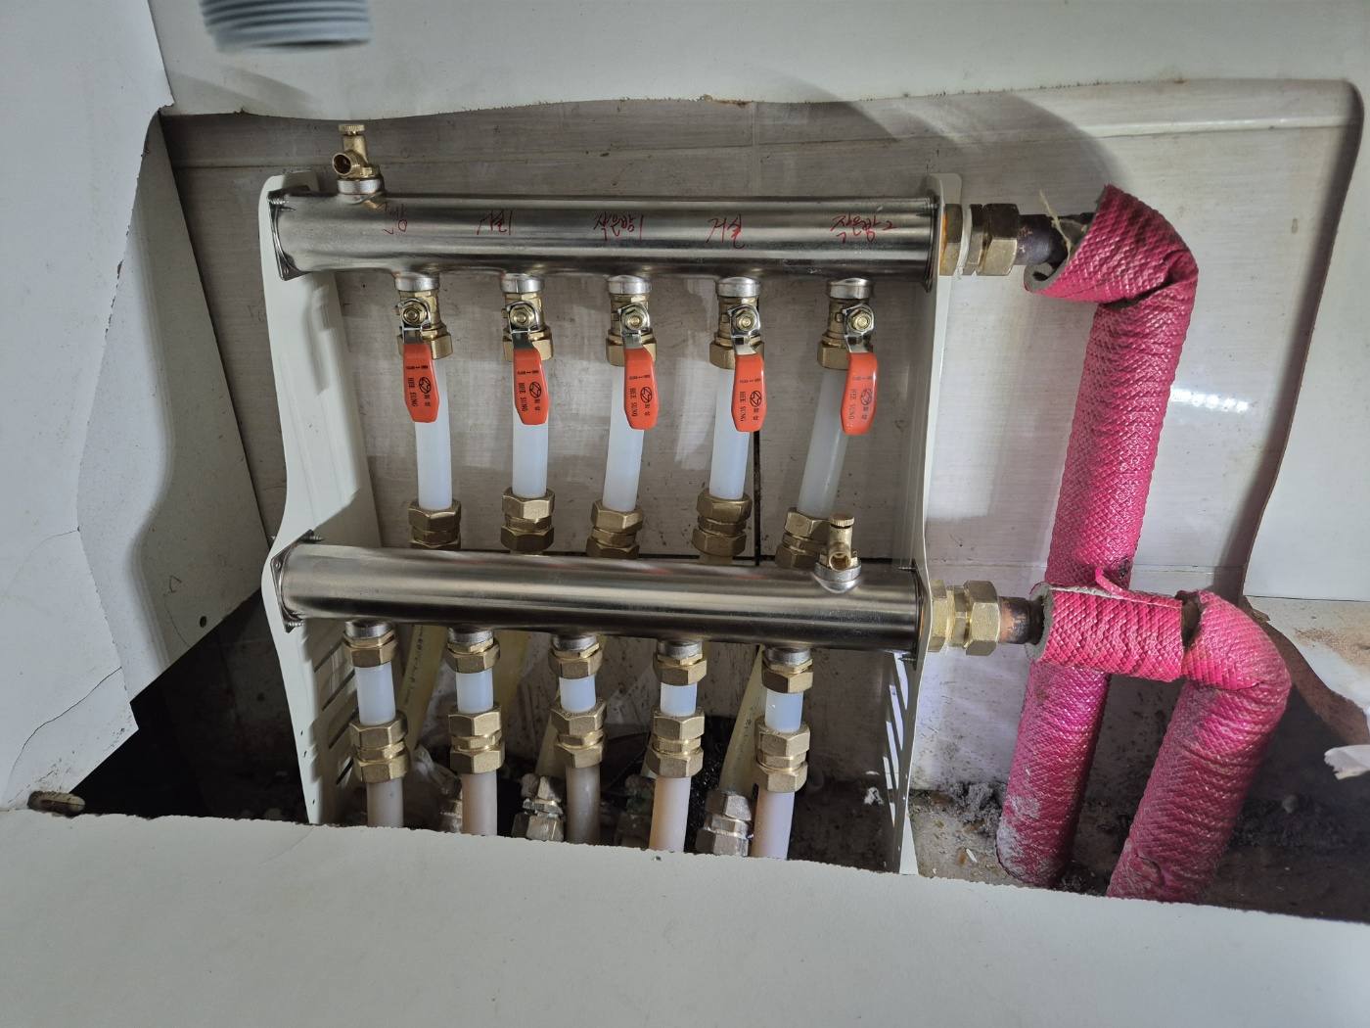

내 용 | 난방분배기 교체 완료 | 난방분배기 교체 완료 |  | 난방분배기 교체 완료

